Questao 1 - Emissor Comum
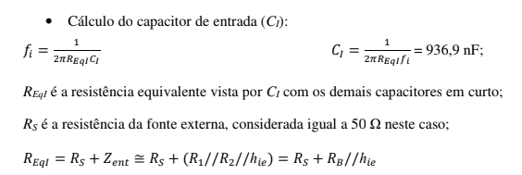
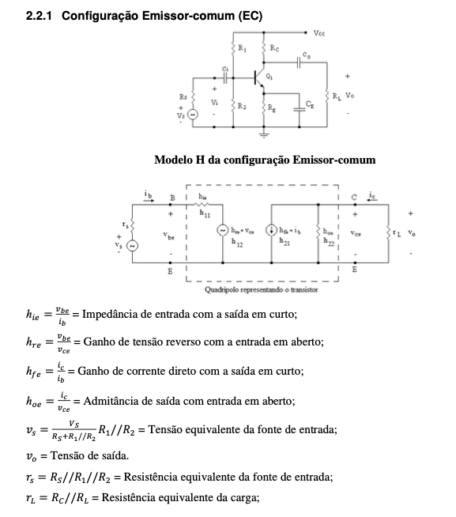
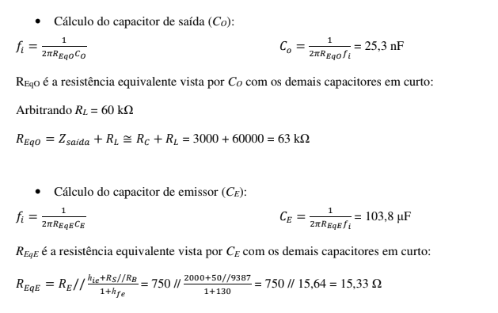
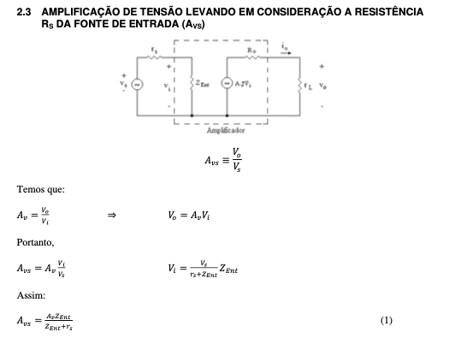
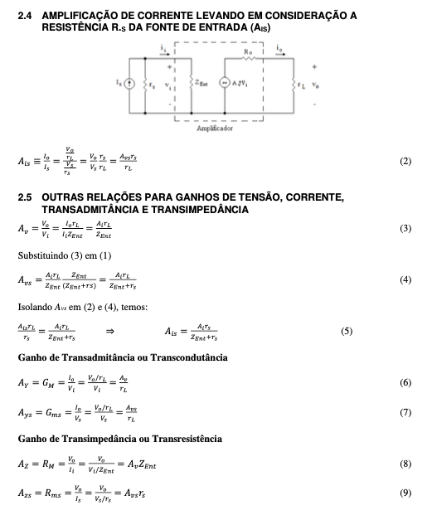
Parametros | Valor | Calculados | Valor |  | Para o Capacitor
Hie | 4000 | Av | -221.4285714 | -221.4285714 | Calculados | Valor
Hre | 0 | Ai | 310 |  | Reqi | 4095.145631
Hoe | 0 | ZentBase | 4000 |  | fi | 77.72858766
Hfe | 310 | Rb | 27692.30769 |  | Reqo | 14000
Ic | 0.002 | Zent | 3495.145631 |  | Co | 11.36821022
RS | 600 | ZsaidaColetor | #DIV/0! | entao eh infinito | Reqe | 2000
R1 | 120000 | Zsaida | #DIV/0! | entao eh infinito | Frequencia de corte | ?
R2 | 36000 | rl | 2857.142857
RC | 4000 | rs | 587.2756933
RL | 10000 | AiTotal | -270.8737864
Ci | 0.0000005 | Avs | -189.57502
Co | 0.000001 | Ais | 44.59497207
Re | 2000

Questao 2 - Fonte Comum
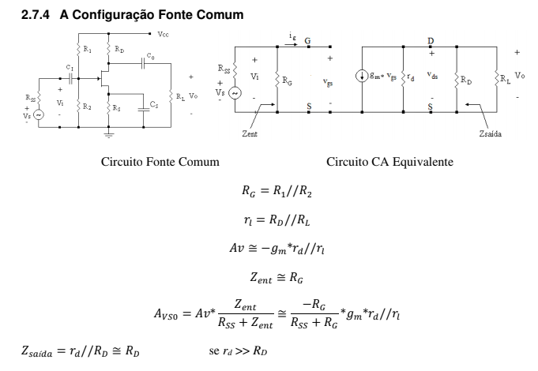
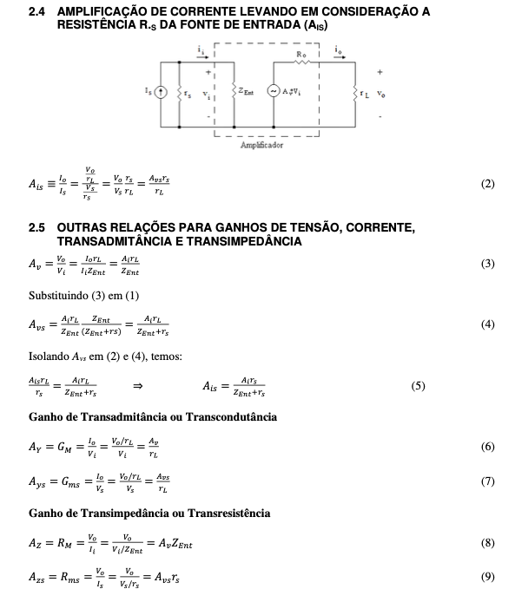
Parametros | Valor | Calculados | Valor
R1 | 440000 | rl | 5356.521739
R2 | 100000 | Rg | 81481.48148
Rd | 7700 | Av | -6.33744856
Rs | 1700 | Avs | -6.185619712
Rl | 17600 | Zent | 81481.48148
Rss | 2000 | Zsaida | 5559.566787
gm | 0.0015 | Ai | -96.40298735
rd | 20000 | Ais | -1.970211104
 |  | GM | -0.001183127572
 |  | RM | ?

Questao 3 - Base Comum
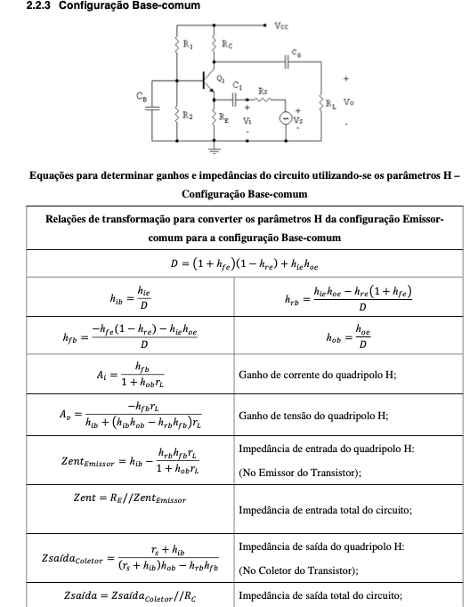
Parametros | Valor | Calculados | Valor
R1 | 200000 | rs | 42.85714286
RC | 10000 | rl | 3333.333333
Re1 | 100 | D | 131.00843
Re2 | 5000 | hib | 27.47914772
Rs | 75 | hrb | 6.434700423E-05
Rl | 5000 | hfb | -0.9923680484
hre | 0.00015 | hob | 5.953815338E-08
hoe | 0.0000078 | Av | 119.4295137
hfe | 130 | Zentemissor | 27.69195852
hie | 3600 | Zent | 21.68653284
 |  | Zsaidacoletor | 1033694.375
 |  | Zsaida | 9904.186511
 |  | Avs | 40.12805348

Questao 5 - Dois Estagios
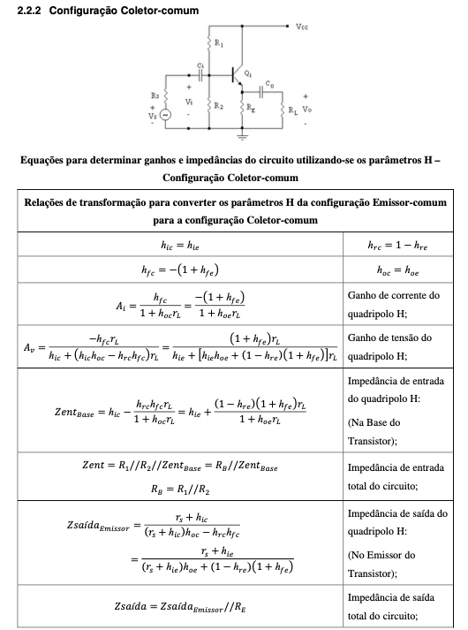
Parametros | Valor | Calculados | Valor |  | Calculados | Valor
R1 - 1 estagio | 10000 | Ic - 1 estagio | 0.001836021505 |  | Ic - 2 estagio | 0.0008292682927
R2 - 1 estagio | 2400 | hfe - 1 estagio | 140 | olhando no datasheet | hfe - 2 estagio | 120
Rs - 1 estagio | 75 | hie - 1 estagio | 768 | olhando no datasheet | hie - 2 estagio | 4300
Rc - 1 estagio | 3300 | hoe - 1 estagio | 0.00001116 | olhando no datasheet | hoe - 2 estagio | 0.0000073
Re - 1 estagio | 1200 | hre - 1 estagio | 0.0001006 | olhando no datasheet | hre - 2 estagio | 0.00015
R1 - 2 estagio | 20000 | D - 1 estagio | 140.9943863 |  | D - 2 estagio
R2 - 2 estagio | 20000 | hib - 1 estagio | 5.447025376 | 16.79 | hic - 2 estagio | 4300
Re - 2 estagio | 8200 | hob - 1 estagio | 7.91520875E-08 | 0.000000099 | hfc - 2 estagio | -121
Rl - 2 estagio | 1500 | hrb - 1 estagio | -3.981520221E-05 | 0.000098 | hoc - 2 estagio | 0.0000073
Vcc | 15 | hfb - 1 estagio | -0.9929082325 | -0.992 | hrc - 2 estagio | 0.99985
 |  | rl - 1 estagio | 2442.431071 |  | rl - 2 estagio | 1268.041237
 |  | Zentemissor - 1 estagio | 17.02738598 |  | zentbase - 2 estagio | 156302.9291
 |  | Zent - 1 estagio | 16.78915644 |  | zent - 2 estagio | 9398.687681
 |  | Av | 142.2594114

Questao 7 - Dois estagios MOSFE
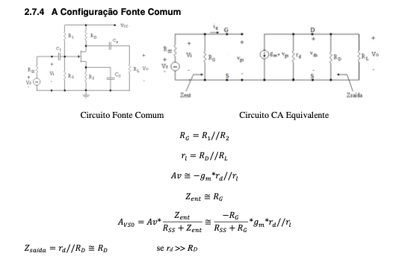
Parametros | Valor | Calculados | Valor | Calculados | Valor | Calculados
gm - 1 estagio | 0.00285 | Rg - 1 estagio | 10000000 | Rg - 2 estagio | 10000000 | Av - total | 817.5681579
Rd - 1 estagio | 8200 | rl - 1 estagio | 8193.281509 | rl - 2 estagio | 8193.281509
R2 - 1 estagio | 10000000 | Av - 1 estagio | -23.34893926 | Av - 2 estagio | -35.01521627
Rs - 1 estagio | 680 | Zsaida - 1 estagio | 8200
Rd - 2 estagio | 2000
R2 - 2 estagio | 10000000
Rs - 2 estagio | 220
gm - 2 estagio | 0.004274
rd (arbitrando um n muito elevado | 100000000

Questao 8 - Realimentação Parci
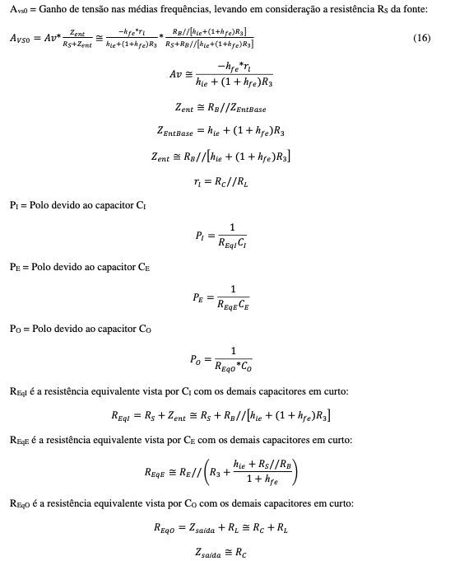
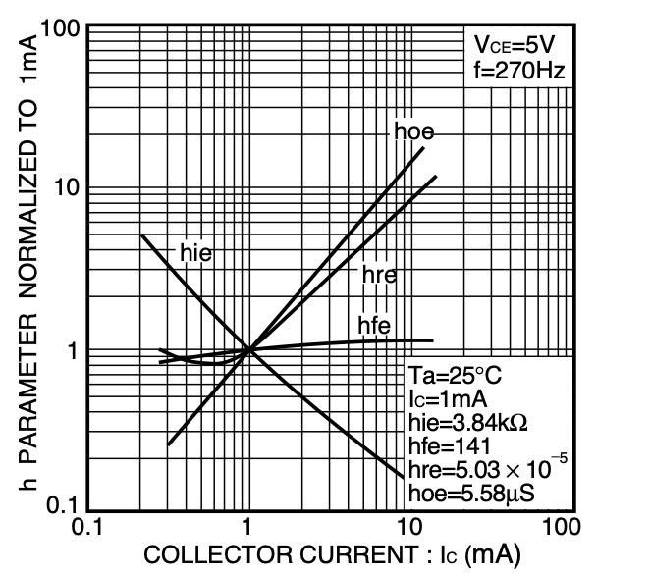
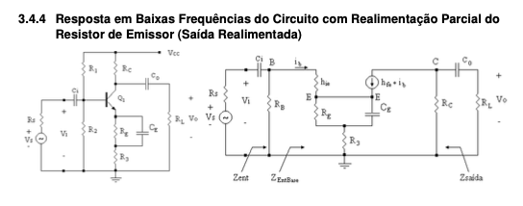

Parametros | Valor | Calculados | Valor
R1 | 10000 | ic | 0.002503278689
R2 | 2200 | hie | 1536
Rs | 1000 | hfe | 145
Rc | 3600 | hre | 0.00011569
R'e | 820 | hoe | 0.00001674
Re | 180 | rl | 3362.637363
Rl | 51000 | Av | -17.52884734
Vcc | 10 | Zentbase | 27816
 |  | Rb | 1803.278689
 |  | Zent | 1693.491612
 |  | Ai | -34.80569764

Questao 18 - Realimentação 2 Es
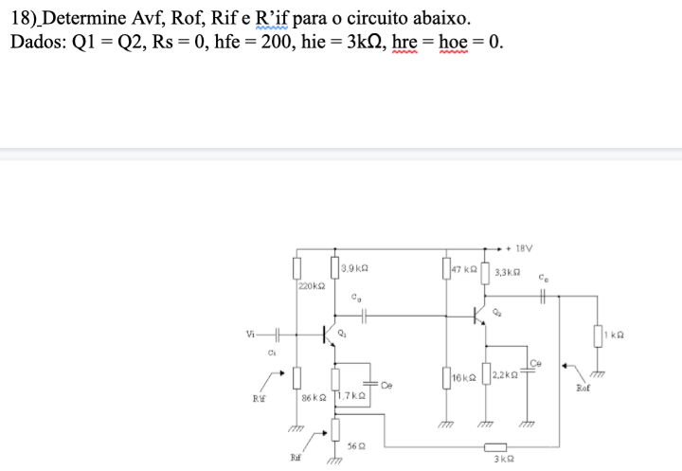

Parametros | Valor | Calculados | Valor
Rs | 0
hfe | 200
hie | 3000
hre | 0
hoe | 0
R11 | 220000
R21 | 86000
RC1 | 3900
RE1 | 1700
Rx | 56
Ry | 3000

